Лист 1
Прайс-лист
МИР ПРЯЖИ

В валюте: руб. (курс 1).
Цены указаны на 07.08.2020

№ | Номенклатура/ Характеристика номенклатуры | Описание | Изображение | Артикул | Цена | Ед. | Остаток | Ссылка на сайт
 | Плоскогубцы длина 12 см металл | Плоскогубцы длина 12 см металл | 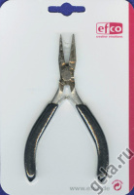 | 1801907 | 197.74 |  |  | Изображение
 | Плоскогубцы длина 12 см металл |  |  |  | 197.74 | шт | 4 | Изображение

